Notice
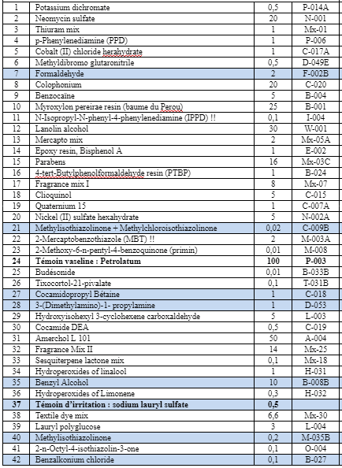
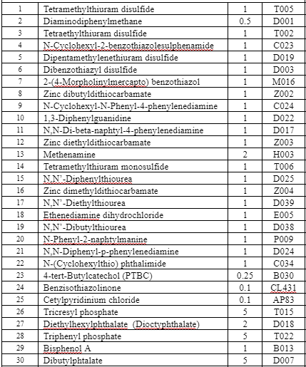
Date | Date du ROAT |  | Batterie standard européenne | Batterie gant du CHLS :
CHU/n°patient | Remplir le code du CHU et le n° du patient dans l'ordre de saisie (ex pour Lyon : 01-01, 01-02, etc.)
Sexe | Sexe du patient
Âge | Âge du patient au moment du GRAT
Atopie | Patient atopique
Dermatite atopique | Antécédent de dermatite atopique
Localisation eczéma | Territoires cutanés atteints
Métier | Métier exercé par le patient au moment du GRAT
Délai de prise en charge | Délai entre l'apparition de la maladie et la première consultation en dermato-allergologie
Type de gant | Matière du gant : polychlorure de vinyle, nitrile, latex, néoprène...
Résultat PT BSE | Résultats des patch test de la batterie standard européenne (cf ci-joint) : préciser allergène positif et intensité de positivité selon critères ICDRG
Résultat PT batterie gants | Résultats des patch test de la batterie gant (cf ci-joint) : préciser allergène positif et intensité de positivité selon critères ICDRG
Résultat PT gant apporté | Résultats des patch test du gant apporté : préciser allergène positif et intensité de positivité selon critères ICDRG | Si plusieurs gants testés : remplir une ligne par gant et préciser lequel est concerné dans la colonne "type de gant". Répéter le n° patient à chaque ligne concernée, pour un même patient, il n'est pas nécessaire de répéter les données générales et les résultats des batteries sur toutes les lignes
Résultat test semi-ouvert gant apporté | Résultat du test semi-ouvert réalisé avec le gant apporté : préciser l'intensité
Résultat GRAT gant apporté (tableau et photo) | Validation après réception du tableau rempli par le patient et photographie ou consultation en cas de positivité
Si GRAT + : délai | Délai de positivité du GRAT
Si GRAT + : score | Selon la grille de score détaillée dans l'onglet "Score GRAT"
GRAT initié par | Le médecin qui a posé l'indication du GRAT et a expliqué le protocole au patient
GRAT interprété par | Le médecin qui a lu ou reçu et interpreté le résultat du GRAT
Différence de délai de lecture | Différence entre la date de lecture des patch tests et la date de lecture du GRAT
GRAT réalisé avant/après | Position chronologique du GRAT dans la démarche diagnositc : réalisé avant ou après les autres tests allergologiques
Diagnostic | Diagnostic final retenu
Origine professionnelle | Conclusion à une origine professionnelle ? (indépendament de la déclaration en maladie professionnelle)
Déclaration en maladie professionnelle | Déclaration en maladie professionnelle réalisée

